Ejemplo Completo
NOMBRE DEL PROYECTO
Nombre del Módulo
ID # | Título | Descripción | Precondiciones | Datos de Prueba | Pasos | Resultado Esperado | Pass/Fail | Prioridad | #Etiquetas | Evidencia | Diseñado por | Ejecutado por | Fecha de Ejecución | Comentarios
1 | Verificar que se pueda loguear al sistema utilizando credenciales válidas | Ingresar al sistema utilizando credenciales válidas | Estar situado en el login de la plataforma Tener credenciales válidas | User: admin Pass: admin | 1- Ingresar el usuario en el campo user 2- Ingresar la contraseña en el campo password 3- Clickear en el botón "Entrar" | El sistema debería redireccionar al dashboard principal | PASS | Crítica | #Login #Smoke #Regresion |  | Dinno | Dinno | 2023-05-16
2 | Verificar que NO se pueda loguear al sistema utilizando credenciales inválidas | Ingresar al sistema ingresando credenciales inválidas | Estar situado en el login de la plataforma | User: admin Pass: 123456 | 1- Ingresar el usuario en el campo user 2- Ingresar la contraseña en el campo password 3- Clickear en el botón "Entrar" | El sistema debería mostrar el siguiente mensaje de error: "El usuario o contraseña son incorrectos" | FAIL | Alta | #Login #Regresion | 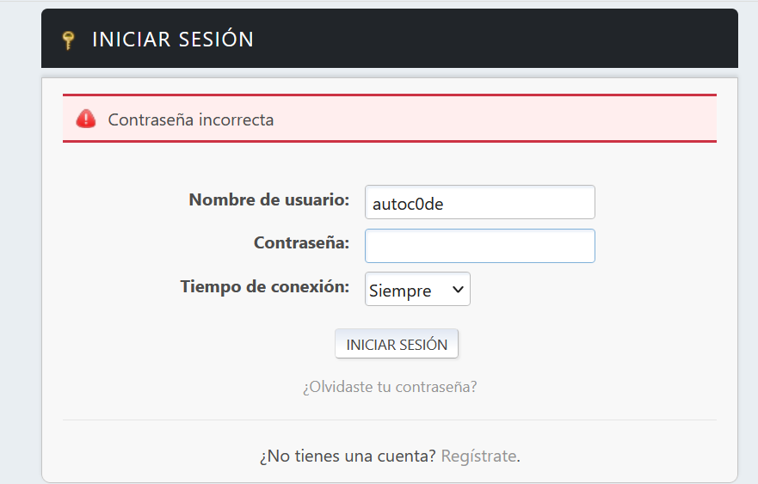 | Dinno | Dinno | 2023-05-16 | El sistema permite loguearse utilizando credenciales invalidas. BUG: https://exomindset-qa-squad.atlassian.net/browse/KAN-33

